Prueba Documentos
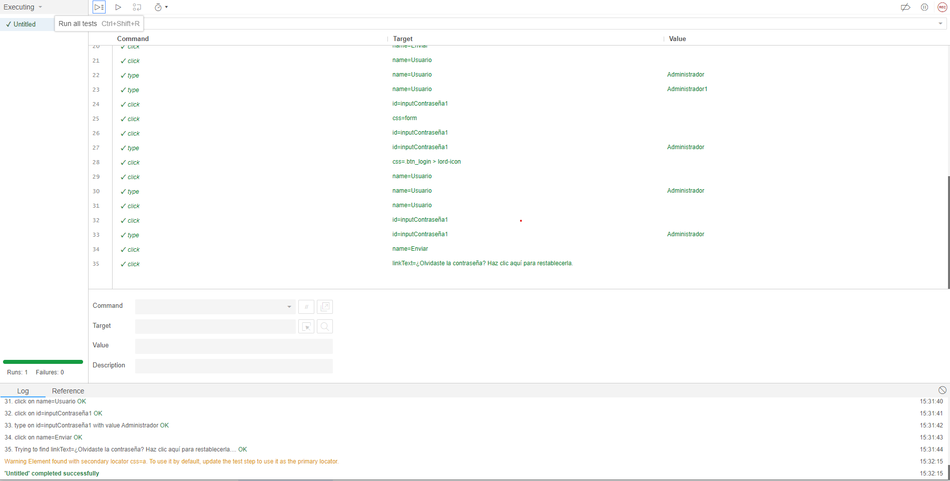
Prueba de Caja Negra

INFORMACION GENERAL | Busca asegurar que el código funciona de acuerdo con las especificaciones y que el módulo lógico es válido. Los aspectos a considerar son los siguientes: Rutinas de excepción, Rutinas de error, Manejo de parámetros, Validaciones, Valores válidos, Valores límites, Rangos, Mensajes posibles

Identificador Prueba | Nombre Prueba |  | Responsable
CP01 | Inicio Sesion |  | Diego Felipe Suarez Rincon
Descripción | Enviar campos vacíos, información incorrecta y datos precisos.

Servicio / Componente Probado
Formulario inicio de sesión

Prerrequisitos
Para evaluar el módulo, se requiere la presencia de formularios destinados al inicio de sesion para los usuarios.

Método Utilizado | Instrucciones de la Prueba
Prueba de la caja negra | Se ingresan los datos del usuario "Administrador" que ha sido registrado previamente, incluyendo su nombre de usuario y contraseña. Este proceso conducirá al módulo correspondiente.

Datos Entrada |  | Salida Esperada
Usuario: Administrador Contaseña: Administrador |  | ingresara al panel Administrador

Identificador Prueba | Nombre Prueba |  | Responsable
CP02 | Olvidar Contraseña |  | Diego Suarez
Descripción | Enviar campos vacíos, información incorrecta y datos precisos.

Servicio / Componente Probado
Formulario para cambiar la contraseña

Prerrequisitos
Para evaluar el módulo, se requiere la presencia de formularios destinados al cambio de contraseña al olvisarse para los usuarios.

Método Utilizado | Instrucciones de la Prueba
Prueba de la caja Negra | Se recupera la contraseña del usuario ingresado

Datos Entrada |  | Salida Esperada
Usuario: Administrador Contraseña:123 |  | Aparece un alerta de recuperación de contraseña exitosa

Identificador Prueba | Nombre Prueba |  | Responsable
CP03 | Registrar proveedores |  | Juan Camilo Fuentes Aguas
Descripción | Enviar los campos sin datos, datos erroneos, campos correctos,datos repetidos

Servicio / Componente Probado
Formulario para registrar los proveedores

Prerrequisitos
Para la revision del modulo debe existir los formulario con su respectiva Crud

Método Utilizado | Instrucciones de la Prueba
Prueba de la caja Negra | Se ingrensa los datos del proveedor, los cuales son:nombre y telefono

Datos Entrada |  | Salida Esperada
Nombre:Zenu, Telefono:3205466785 |  | Aparece un alerta que se muestra que fue agredado correctamente

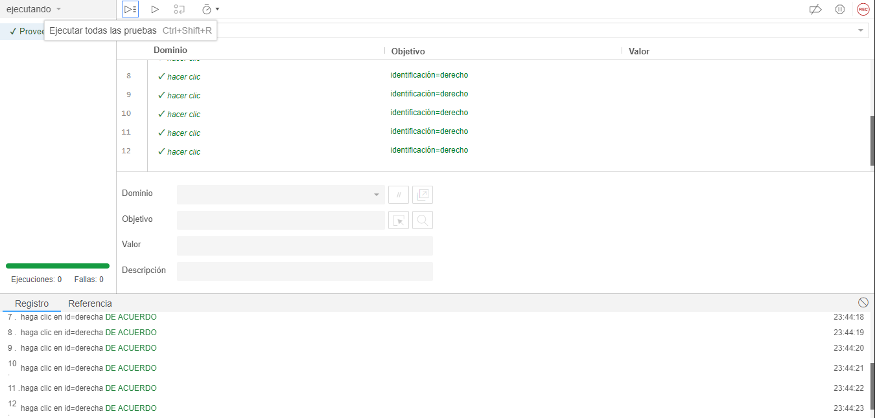
Identificador Prueba | Nombre Prueba |  | Responsable
CP04 | Administrar proveedores |  | Juan Camilo Fuentes Aguas
Descripción | Visualizar los proveedores registrados y eliminarlos

Servicio / Componente Probado
Interfaz de visualizacion de proveedores

Prerrequisitos
Para la revision del modulo debe existir los formulario con su respectiva Crud

Método Utilizado | Instrucciones de la Prueba
Prueba de la caja Negra | Desde el panel de control nos dirigimos a proveedores y se desplegara un menu que le daremos clic en administrar y nos mostrara los proveedores que estan registrados y tambien los eliminaremos.

Datos Entrada |  | Salida Esperada
dezlizar mouse proveedores,se desplagara un menu dar clic en administrar eliminar proveedor: deslizar el mouse a eliminar y dar clic |  | Lo llevara a la interfaz de los proveedores se le eliminara correctamente el proveedor

Identificador Prueba | Nombre Prueba |  | Responsable
CP05 | Editar proveedores |  | Juan Camilo Fuentes Aguas
Descripción | Enviar los campos sin datos, datos erroneos, campos correctos,datos repetidos

Servicio / Componente Probado
Formulario para editar proveedores

Prerrequisitos
Para la revision del modulo debe existir los formulario con su respectiva Crud

Método Utilizado | Instrucciones de la Prueba
Prueba de la caja Negra | Daremos clic en el boton editar, ingresar los datos a editar como el nombre del proveedor y el telefeno.

Datos Entrada |  | Salida Esperada
Nombre:alqueria, telefono:123-456-7890 Nombre:Alqueria,telefono:3206544637 |  | Aparece un alerta de datos actualizado correctamente.

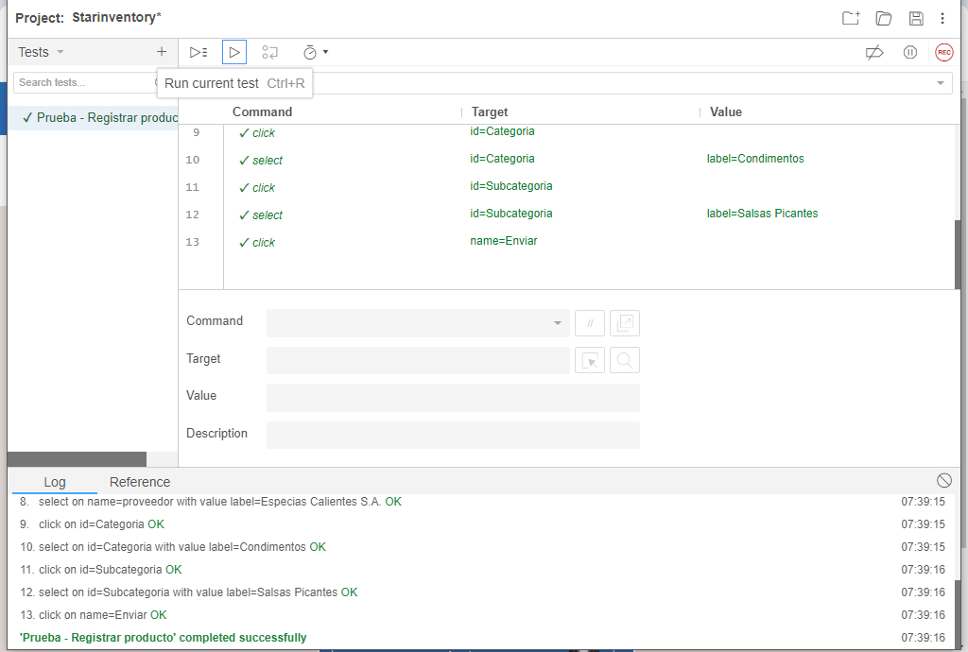
Identificador Prueba | Nombre Prueba |  | Responsable
CP06 | Registrar producto |  | Juan Felipe Garcia Contreras
Descripción | Enviar los campos sin datos, datos erroneos, campos correctos

Servicio / Componente Probado
Formulario para registrar los productos

Prerrequisitos
Para la revision del modulo debe existir los formulario con su respectiva Crud

Método Utilizado | Instrucciones de la Prueba
Prueba de la caja Negra | Se ingrensa los datos del producto, los cuales son: nombre del producto, precio de compra, proveedor, categoria y subcategoria.

Datos Entrada |  | Salida Esperada
Producto:Salsa Picante de Habanero,Precio de Compra: $17,465 por botella, Proveedor: Especias Calientes S.A.Categoría: Condimentos, Subcategoría: Salsas Picantes y foto del producto: producto1,png |  | Aparece un alerta que se muestra que fue agredado correctamente

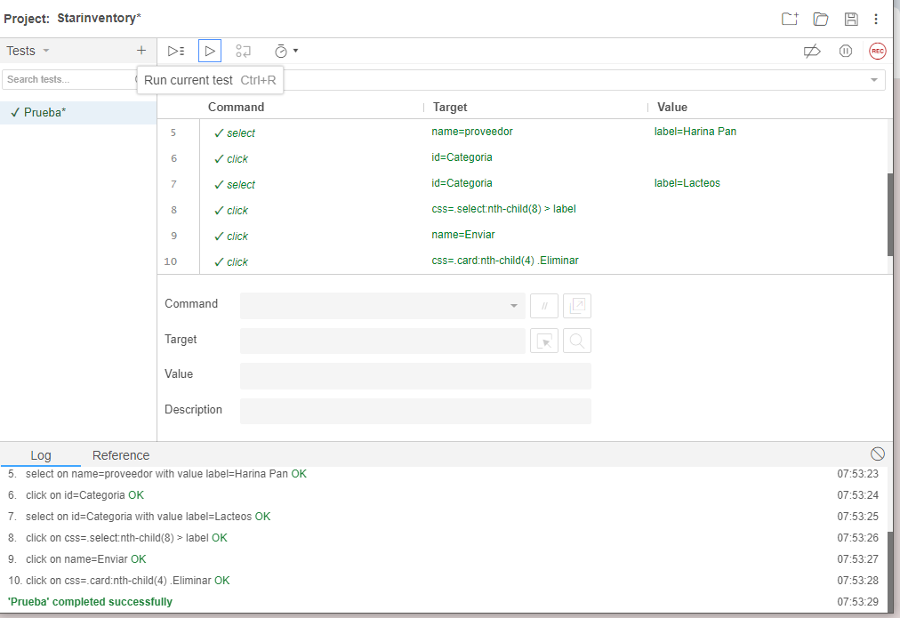

Identificador Prueba | Nombre Prueba |  | Responsable
CP07 | Administrar producto |  | Juan Felipe Garcia Contreras
Descripción | Visualizar los proveedores registrados y eliminarlos

Servicio / Componente Probado
Interfaz de visualizacion de productos

Prerrequisitos
Para la revision del modulo debe existir los formulario con su respectiva Crud

Método Utilizado | Instrucciones de la Prueba
Prueba de la caja Negra | Desde el panel de control nos dirigimos a productos y se desplegara un menu que le daremos clic en administrar y nos mostrara los productos que estan registrados permitiendo la posibilidad de editar o en su defecto de eliminar.

Datos Entrada |  | Salida Esperada
Presionar boton eliminar Presionar boton editar |  | Mostrara su respectiva alerta de eliminacion o edicion correcta

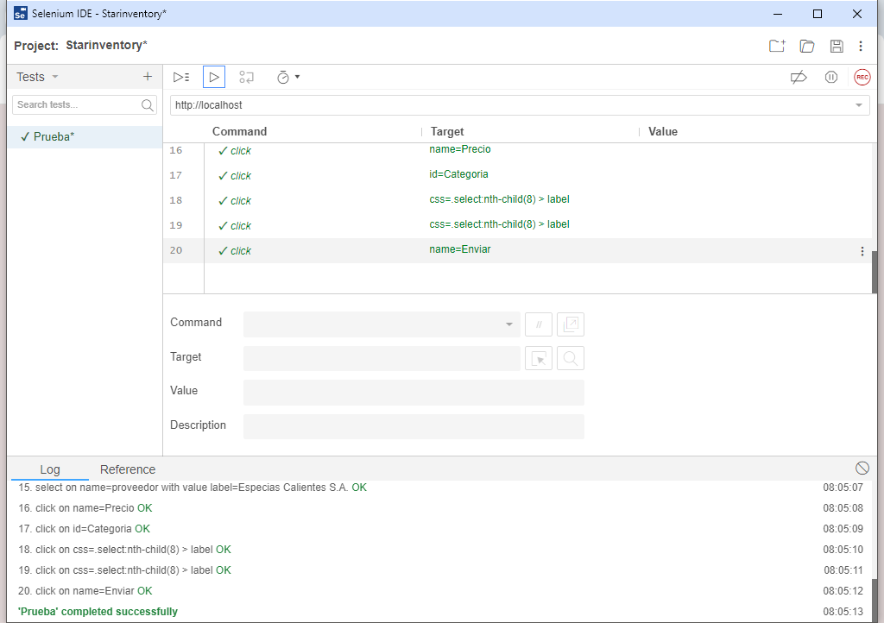
Identificador Prueba | Nombre Prueba |  | Responsable
CP08 | Editar producto |  | Juan Felipe Garcia Contreras
Descripción | Enviar los campos sin datos, datos erroneos, campos correctos,datos repetidos

Servicio / Componente Probado
Formulario para editar producto

Prerrequisitos
Para la revision del modulo debe existir los formulario con su respectiva Crud

Método Utilizado | Instrucciones de la Prueba
Prueba de la caja Negra | Daremos clic en el boton editar, ingresar los datos a editar como la fecha de caducidad, la cantidad en stock, el proveedor,precio, categoria y subcategoria.

Datos Entrada |  | Salida Esperada
Fecha de caducidad: 13/08/2024, stock: 12, Proveedor: Especias Calientes S.A.Categoría: Condimentos, Subcategoría: Salsas Picantes y foto del producto: producto1,png |  | Mostrara su respectiva alerta de producto editado exitosamente

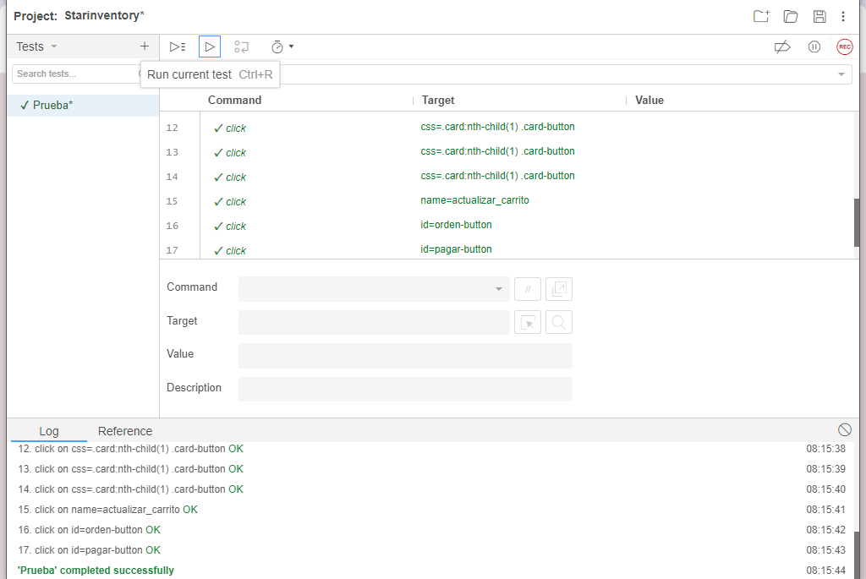
Identificador Prueba | Nombre Prueba |  | Responsable
CP09 | Vender producto |  | Juan Felipe Garcia Contreras
Descripción | Enviar los campos sin datos, datos erroneos, campos correctos,datos repetidos

Servicio / Componente Probado
Formulario para vender producto

Prerrequisitos
Para la revision del modulo debe existir los formulario con su respectiva Crud

Método Utilizado | Instrucciones de la Prueba
Prueba de la caja Negra | Desde el panel de control nos dirigimos a productos y se desplegara un menu que le daremos clic en vender y nos mostrara los productos que estan registrados permitiendo la posibilidad de venderlos.

Datos Entrada |  | Salida Esperada
Nombre del producto: Queso Bloque 550gr, Precio de Venta: $2,000 COP, Stock Actual: 11, Fecha de Caducidad: 2024-01-01 |  | Permitira vender el producto el cual se visualizara en la orden

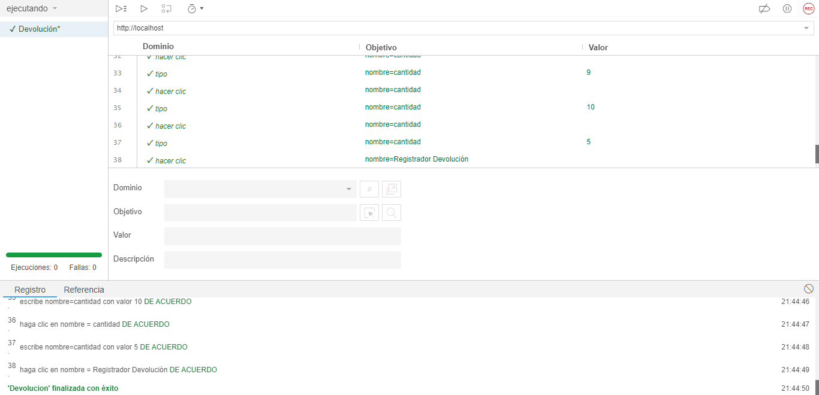
Identificador Prueba | Nombre Prueba |  | Responsable
CP10 | Devoluciones |  | Juan Camilo Fuentes Aguas
Descripción | Enviar los campos sin datos, datos erroneos, campos correctos

Servicio / Componente Probado
Formulario para hacer la devolucion de los productos

Prerrequisitos
Para la revision del modulo debe existir los formulario con su respectiva Crud

Método Utilizado | Instrucciones de la Prueba
Prueba de la caja Negra | Se ingresan los datos para la devolucion los cuales los siguientes son: El producto la cantidad y el motivo

Datos Entrada |  | Salida Esperada
Producto:Salsa fruco tomate 600gr, Cantidad:5,Motivo:mal estado |  | Se descontara la cantidad del stock correctamente.

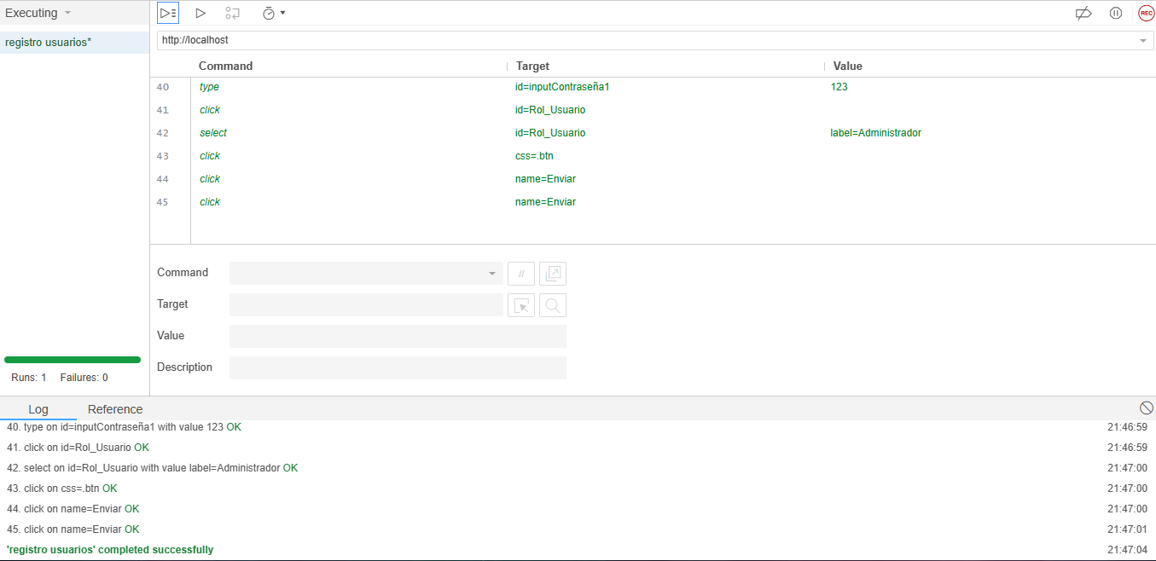
Identificador Prueba | Nombre Prueba |  | Responsable
CP11 | Registrar usuarios |  | Diego Felipe Suarez Rincon
Descripción | Enviar campos vacíos, información incorrecta y datos precisos.

Servicio / Componente Probado
Formulario registro de usuarios

Prerrequisitos
Para evaluar el módulo, se requiere la presencia de formularios destinados a registrar a los usuarios.

Método Utilizado | Instrucciones de la Prueba
Prueba de la caja negra | Se completarán los campos correspondientes al nombre, apellido, rol, nombre de usuario, contraseña y, opcionalmente, se podrá adjuntar una fotografía de perfil.

Datos Entrada |  | Salida Esperada
Nombre: Diego Apellido: Suarez Usuario: Suarez12 Rol: Administrador Contraseña: 123 Foto perfil: Predeterminda |  | Aparece un alerta de registro exitosa

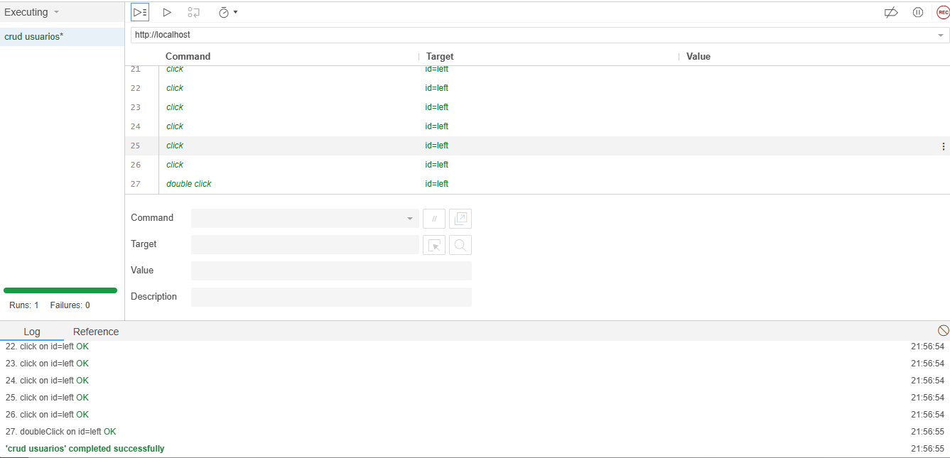
Identificador Prueba | Nombre Prueba |  | Responsable
CP12 | Administrar usuarios |  | Diego Felipe Suarez Rincon
Descripción | Observar usuarios, modificar, suprimir y revisarlos constituye el CRUD respectivo.

Servicio / Componente Probado
CRUD de usuarios

Prerrequisitos
Para la revision del modulo debe existir los formulario con su respectiva Crud

Método Utilizado | Instrucciones de la Prueba
Prueba de la caja negra | Se verificará si es posible visualizar, eliminar y editar la información correspondiente de todos los usuarios.

Datos Entrada |  | Salida Esperada
Precionar boton eliminar Precionar boton editar |  | Mostrara su respectiva alerta de eliminacion o edicion correcta

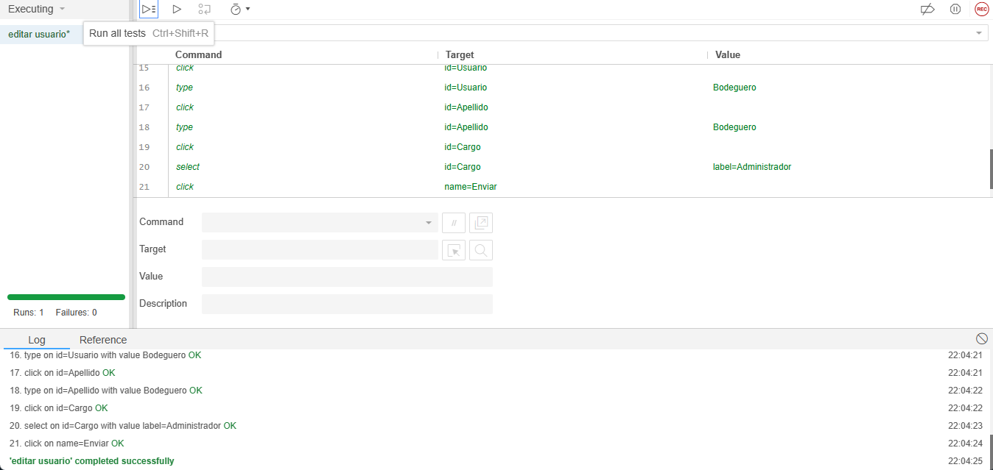
Identificador Prueba | Nombre Prueba |  | Responsable
CP13 | Editar usuarios |  | Diego Felipe Suarez Rincon
Descripción | Enviar campos vacíos, información incorrecta y datos precisos.

Servicio / Componente Probado
Formulario editar usuarios

Prerrequisitos
Para evaluar el módulo, se requiere la presencia de formularios destinados a editar la informacion de los usuarios.

Método Utilizado | Instrucciones de la Prueba
Prueba de la caja negra | Se editaran los campos correspondientes al nombre, apellido, rol, nombre de usuario, contraseña y, opcionalmente, se podrá editar la fotografía de perfil.

Datos Entrada |  | Salida Esperada
Nombre: Diego1 Apellido: Suarez1 Usuario: Suarez121 Rol: Cajero Contraseña: 1231 Foto perfil: Personal |  | Se mostrara un alerta de edicion correcta

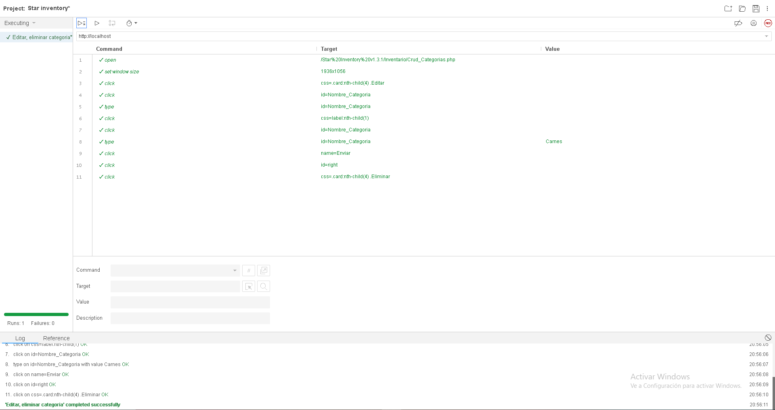

Identificador Prueba | Nombre Prueba |  | Responsable
CP14 | Administrar categorias |  | Delan Steban Gonzalez Reina
Descripción | Observar las categorias, modificar, suprimir y revisarlos constituye el CRUD respectivo.

Servicio / Componente Probado
CRUD de categorias

Prerrequisitos
Para la revision del modulo debe existir los formulario con su respectiva Crud

Método Utilizado | Instrucciones de la Prueba
Prueba de la caja negra | Se verifica si es posible ver las categorias registradas editar y eliminar la informacion correspondiente a las categorias

Datos Entrada |  | Salida Esperada
Precionar boton eliminar Precionar boton editar |  | Mostrara su respectiva alerta de eliminacion o edicion correcta

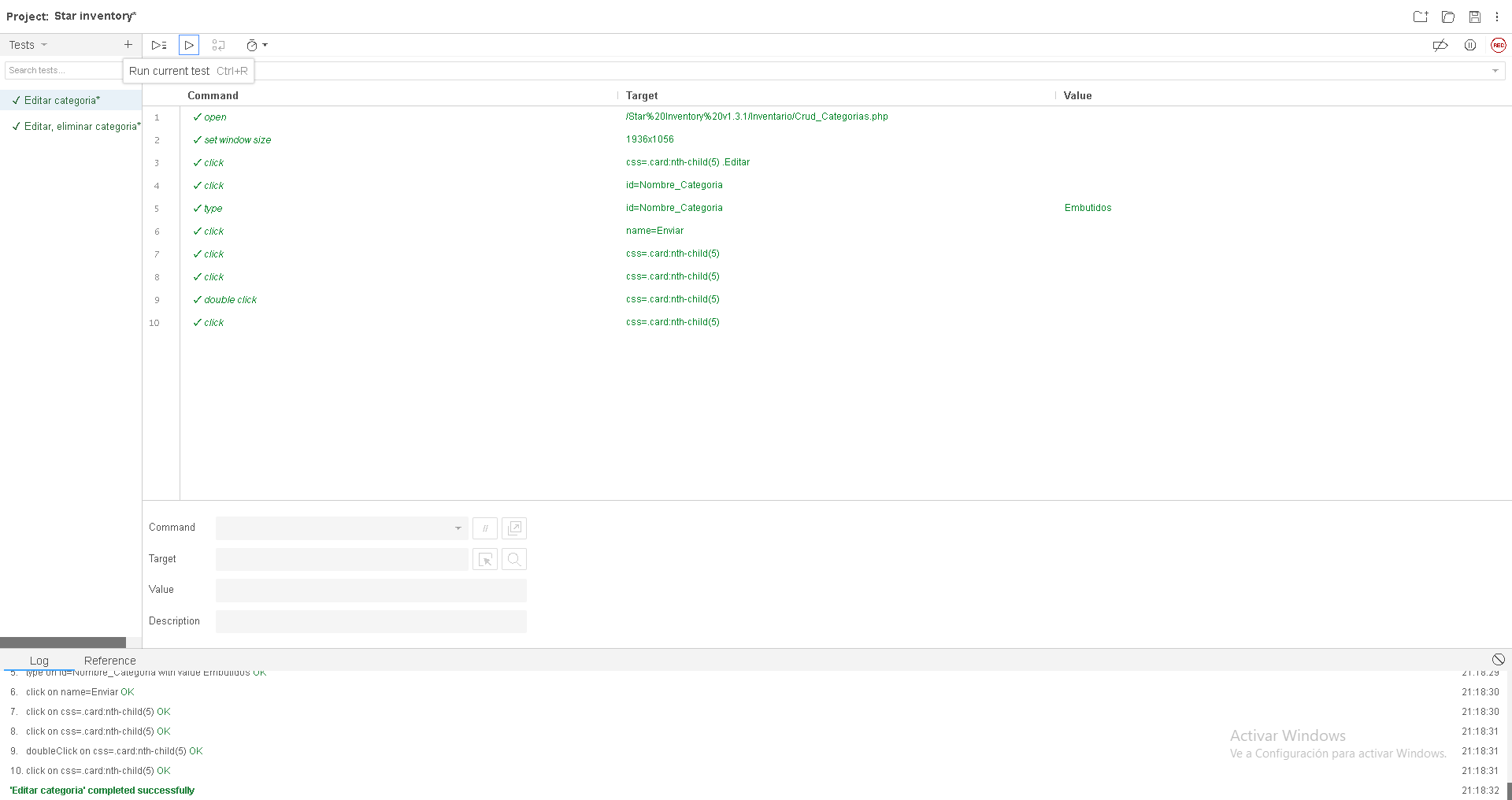

Identificador Prueba | Nombre Prueba |  | Responsable
CP15 | Editar Categorias |  | Delan Steban Gonzalez Reina
Descripción | Cambiar el nombre de la categoria ya registrada

Servicio / Componente Probado
Formulario editar categoria

Prerrequisitos
Para evaluar el módulo, se requiere la presencia de un formulario corto destinados a editar la informacion de los categoria.

Método Utilizado | Instrucciones de la Prueba
Prueba de la caja negra | Se editara el campo correspondiente al nombre de la categoria y se pulsara el boton enviar para comprobar que se haya actualizado el nombre de la categoria

Datos Entrada |  | Salida Esperada
Nombre: Diego1 Apellido: Suarez1 Usuario: Suarez121 Rol: Administrador Contraseña: 1231 Foto perfil: Personal |  | Se mostrara un alerta de edicion correcta

Identificador Prueba | Nombre Prueba |  | Responsable
CP16 | Administrar subcategorias |  | Delan Steban Gonzalez Reina
Descripción | Observar las categorias, modificar, suprimir y revisarlos constituye el CRUD respectivo.

Servicio / Componente Probado
CRUD de subcategorias

Prerrequisitos
Para la revision del modulo debe existir los formulario con su respectiva Crud

Método Utilizado | Instrucciones de la Prueba
Prueba de la caja negra | Se verifica si es posible ver las subcategorias registradas editar y eliminar la informacion correspondiente a las subcategorias

Datos Entrada |  | Salida Esperada
Precionar boton eliminar Precionar boton editar |  | Mostrara su respectiva alerta de eliminacion o edicion correcta

Identificador Prueba | Nombre Prueba |  | Responsable
CP17 | Editar Subcategorias |  | Delan Steban Gonzalez Reina
Descripción | Cambiar el nombre de la subcategoria ya registrada

Servicio / Componente Probado
Formulario editar subcategoria

Prerrequisitos
Para evaluar el módulo, se requiere la presencia de un formulario corto destinados a editar la informacion de los subcategoria.

Método Utilizado | Instrucciones de la Prueba
Prueba de la caja negra | Se editara el campo correspondiente al nombre de la subcategoria y se pulsara el boton enviar para comprobar que se haya actualizado el nombre de la subcategoria

Datos Entrada |  | Salida Esperada
Nombre: Diego1 Apellido: Suarez1 Usuario: Suarez121 Rol: Administrador Contraseña: 1231 Foto perfil: Personal |  | Se mostrara un alerta de edicion correcta

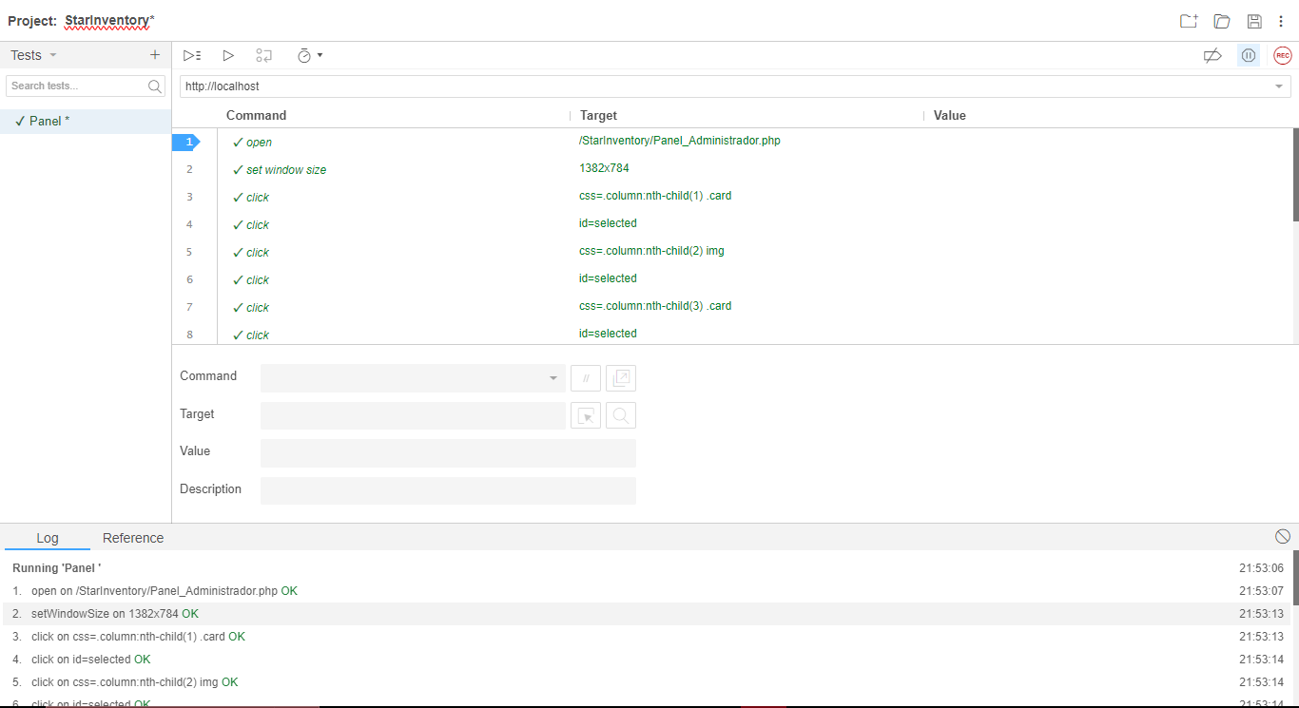
Identificador Prueba | Nombre Prueba |  | Responsable
CP18 | Panel Principal |  | Juan Daniel Ramirez Sarmiento
Descripción | Que diriga al apartado selecinado

Servicio / Componente Probado
Panel principal de usuario

Prerrequisitos
Para evaluar el panel principal, se requiere un boton que diriga a los campos seleccionados.

Método Utilizado | Instrucciones de la Prueba
Prueba de la caja negra | Se seleccionará el apartado deseado y se verificará que lo haya redirigido al apartado.

Datos Entrada |  | Salida Esperada
Presionar boton Usuarios Presionar boton Productos Presionar boton Proveedores Presionar boton Categorias Presionar boton Subcategorias Presionar boton Informes |  | Se redirige al apartado selecionado

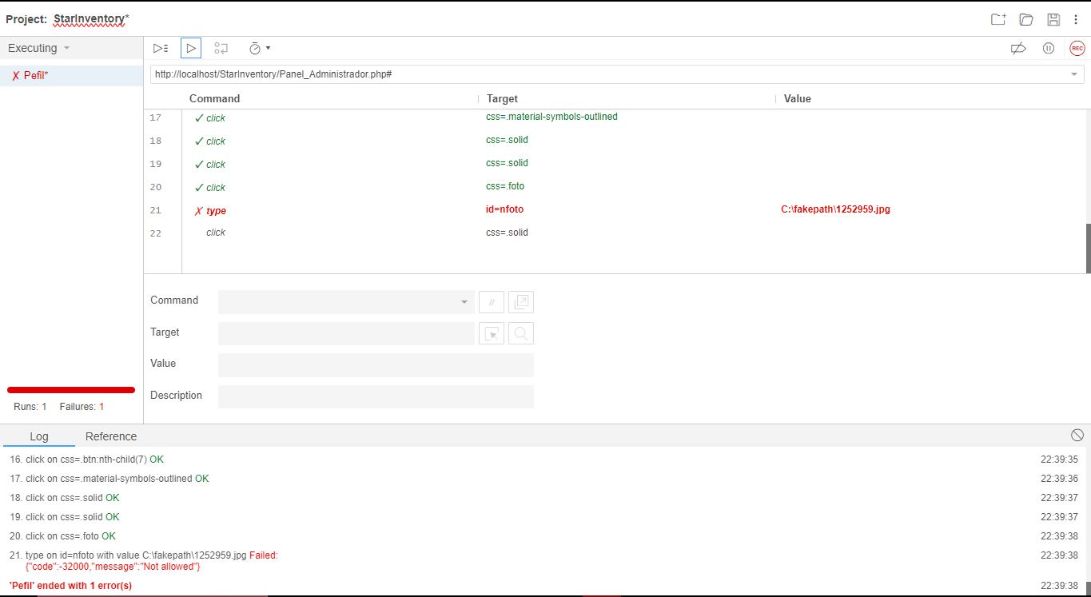
Identificador Prueba | Nombre Prueba |  | Responsable
CP19 | Actualizacion de datos del perfil |  | Juan Daniel Ramirez Sarmiento
Descripción | Se editaran los campos del dato del usuario y se pulsara el boton de actualizar datos

Servicio / Componente Probado
Panel de perfil del usuario

Prerrequisitos
Para evaluar el panel principal, se requiere un formulario corto con el fin de actulizar los daros del usuario

Método Utilizado | Instrucciones de la Prueba
Prueba de la caja negra | Se seleccionará el apartado de perfil y actualizar datos se para luego ser dirigido a un formulario para la actualizacion de los mismos

Datos Entrada |  | Salida Esperada
Usuario Nombre Apellido Nueva contraseña Confirmacion de cotraseña Actualizacion de foto de perfil |  | Actualizacion de datos de forma correcta

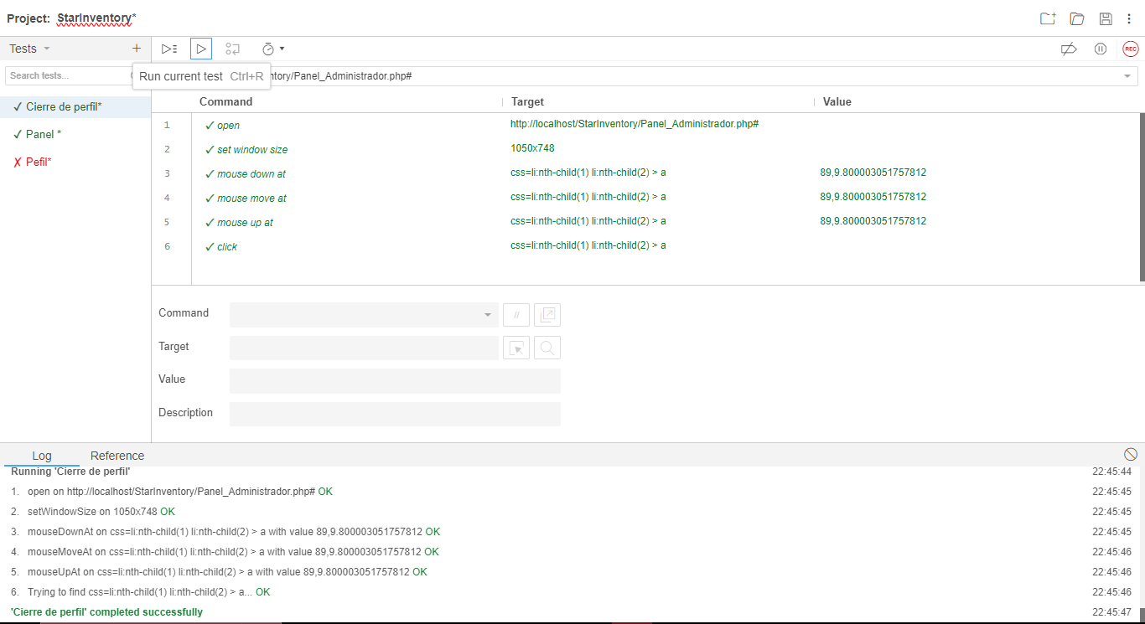
Identificador Prueba | Nombre Prueba |  | Responsable
CP20 | Cierre de perfil |  | Juan Daniel Ramirez Sarmiento
Descripción | Se pulsara el boton de cierre de perfil para cerrarlo

Servicio / Componente Probado
Panel de cierre de perfil

Prerrequisitos
Para evaluar el cierre de perfil se requiere que el usuario haya abierto su perfil y desee cerrarlo

Método Utilizado | Instrucciones de la Prueba
Prueba de la caja negra | Se pulsara el boton de cierre de perfil para poder cerrarlo

Datos Entrada |  | Salida Esperada
Pulsar el boto de cierre de perfil |  | Cierre del perfil de forma correcta

